Sheet1
画面仕様書 |  |  | システム名称 |  |  | サブシステム名称 |  |  |  | クラス番号
 |  |  |  |  |  |  |  |  |  | 2B21KS
名称 | 入庫済みリスト初期画面 |  | 在庫管理システム |  |  | 入庫済み管理システム |  |  |  | 氏名
 |  |  |  |  |  |  |  |  |  | 川戸 康暉
 |  |  |  |  |  |  | 画面詳細

 |  |  |  |  |  |  | フォーム名 |  | LoadedList.cs
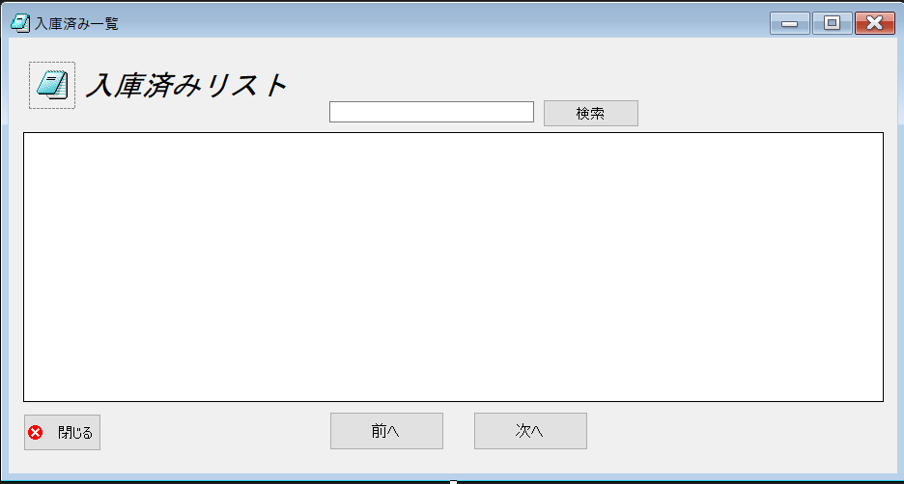
 |  |  |  |  |  |  | 画面サイズ |  | 938, 499

 |  |  |  |  |  |  | 背景色 |  | 規定値

 |  |  |  |  |  |  | 文字種類 |  | MS ゴシック

 |  |  |  |  |  |  | 文字サイズ |  | 9

 |  |  |  |  |  |  | 文字色 |  | 黒

 | 名称 | 使用コントロール | Caption | 初期値 | 必須入力 | TAB順 | 桁制限 | その他
1 | form | Form | 入庫済み一覧
2 | pictureBox1 | pictureBox
3 | label1 | label | 入庫済みリスト
4 | Textbox1 | Textbox |  |  |  | 1
5 | button2 | button | 検索 |  |  | 2
6 | dataGridView1 | dataGridView
7 | button3 | button | 閉じる |  |  | 3
8 | button4 | button | 前へ |  |  | 4
9 | button5 | button | 次へ |  |  | 5
10
11
12
13
14
15
16
17
18
19
20
21
22
23
24
25
26
27
28
29
30
31
32
33
34
35
36

